Tech. specifikace - standardy
Konferenční židle – Interní gastroenterologická klinika
Estetiské nároky na prvek jsou vyjádřeny přiloženým vyobrazením. Dodavatel je oprávněn nabídnout rovnocenné řešení.
Použité vzorové vyobrazení dokumentuje slovně vymezené technické podmínky a umožňuje uchazečům utvořit si představu o estetických vlastnostech předmětu veřejné zakázky, které nelze popsat slovy.

Typizované položky

Položka | Název jednotlivých požadavků | Ilustrační vizualizace | Specifikace položky | Model | Výrobce

1. | Konferenční židle | 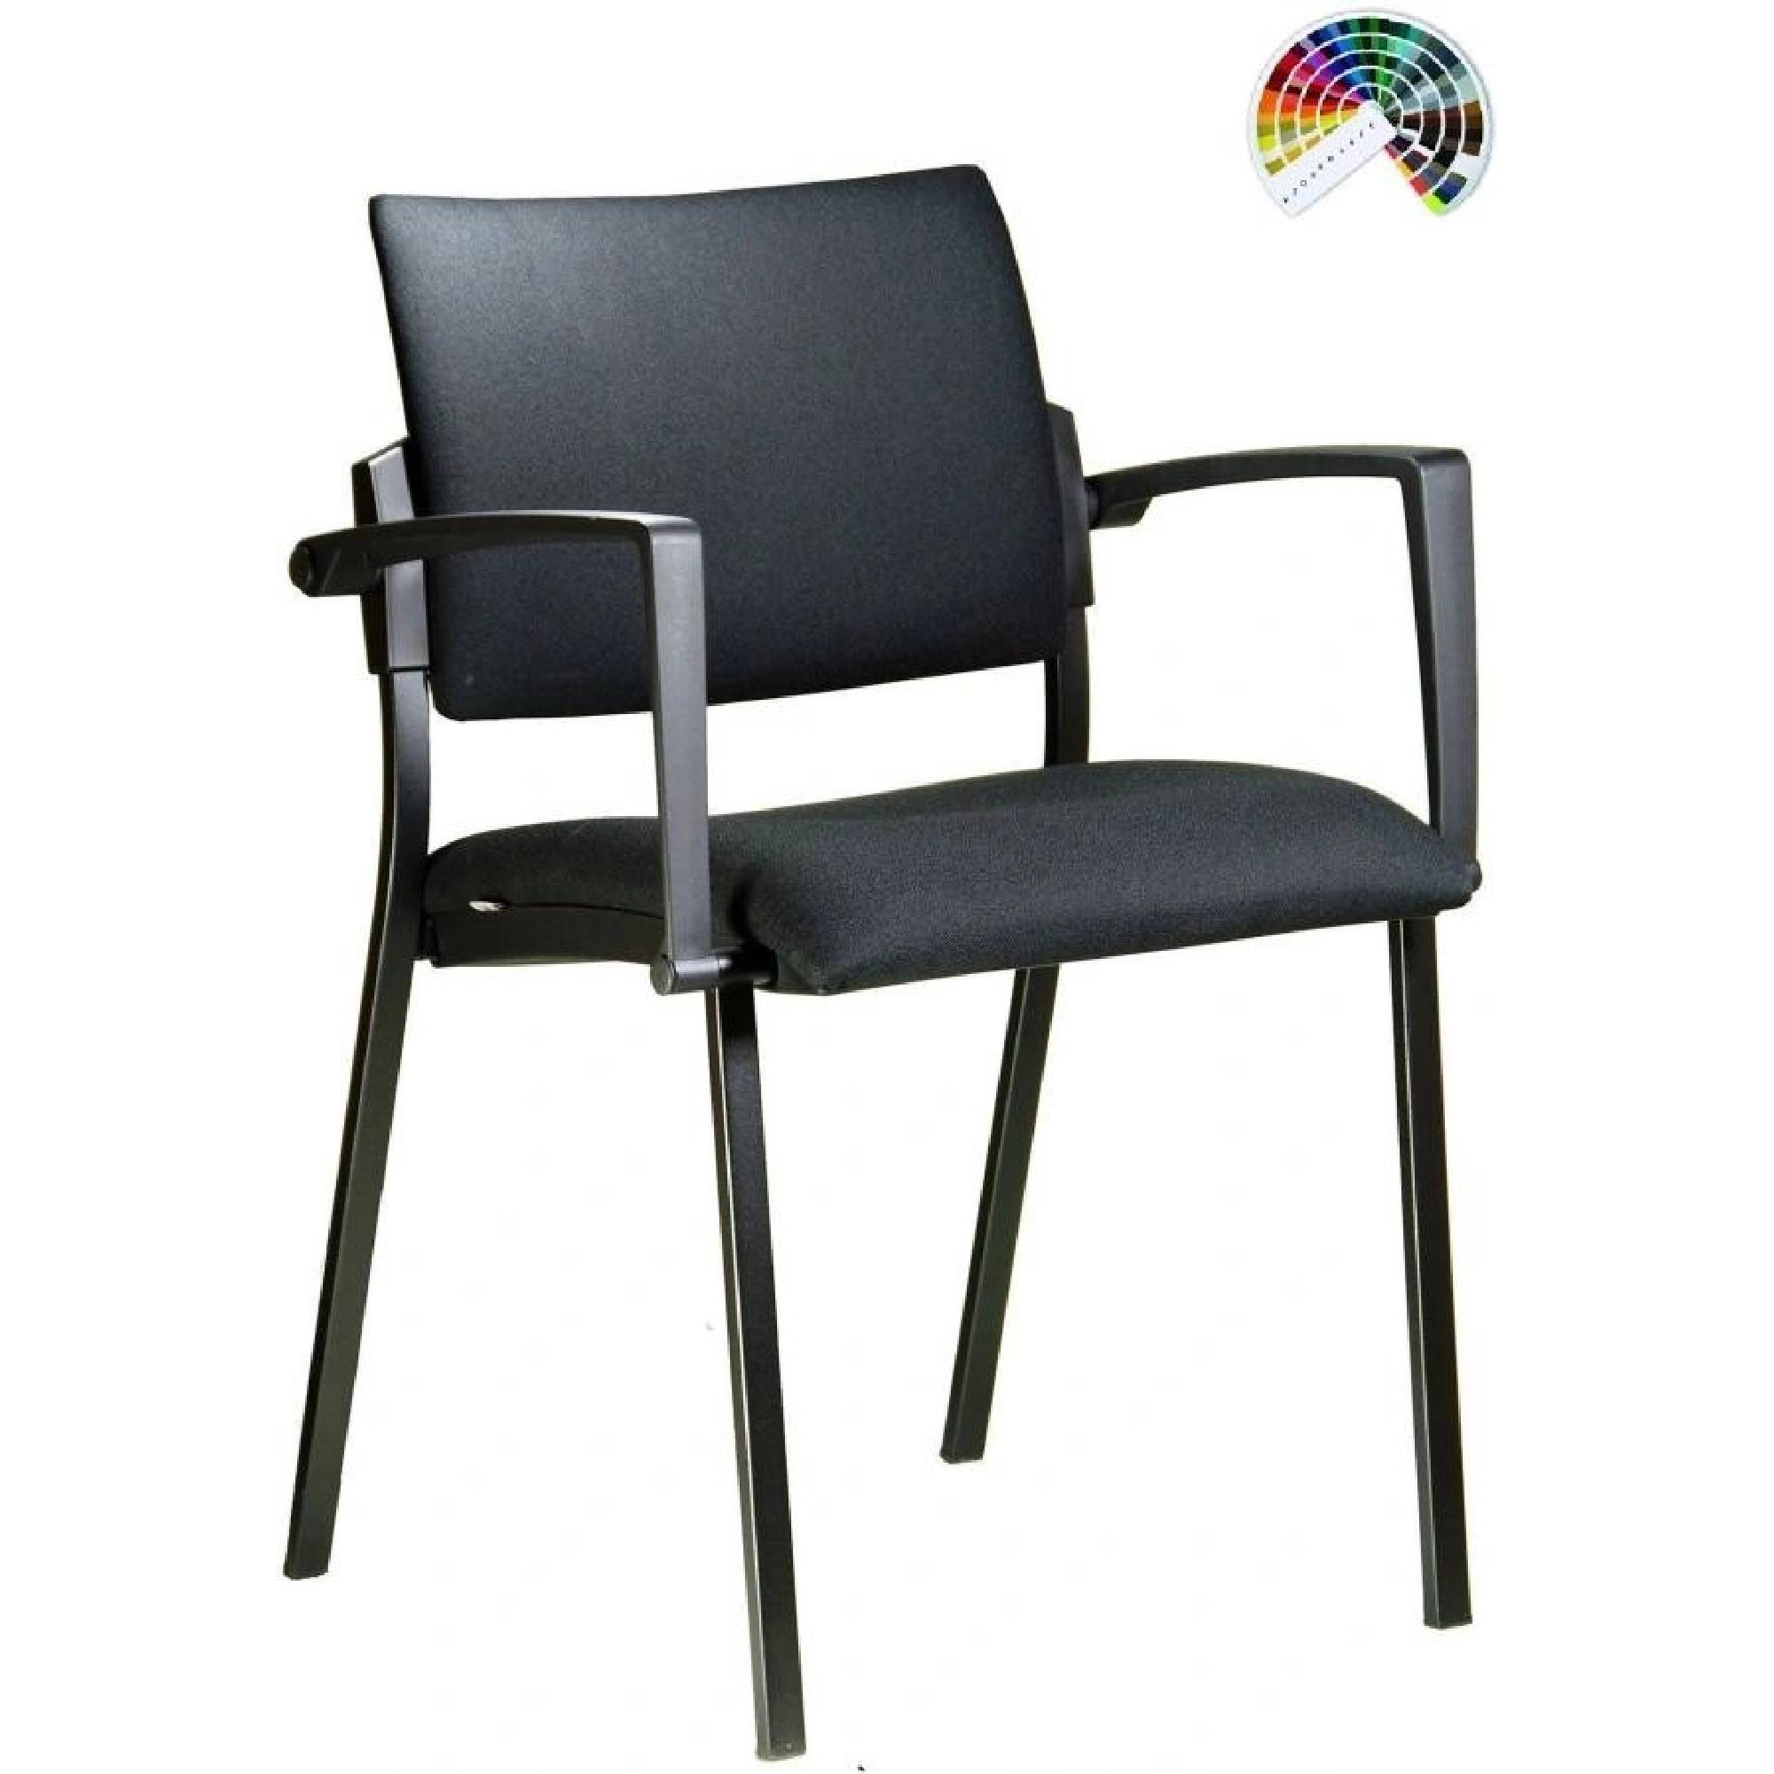 | Židle konferenční s područkami - stohovatelné (min. 5 ks) Nosnost minimálně 120 kg Sedák i opěrák s látkovým čalouněním ( ne síťovina) – tmavší nejlépe tmavě šedé,konkrétní barevný odstím bude vybrán z katalogu výrobce Konstrukce čtyřnohá, kovová v barvě černé nebo šedé , popř. konstrukce dřevěná Područky s dřevěnou nebo plastovou dotykovou plochou, přichycené ke konstrukci opěráku - viz. ilustrační vyobrazení Výška židle do 90 cm Šířka sedáku minimálně 45 cm

